样品表
产品类型 | 工厂 | 产品名称 | 选择理由 | 具体成分 | 订购量 | 毫升数 | 成本整理 | 阶梯价 | 做货周期 | 备注
发膜 | 领秀首美 | 鱼子酱发膜 | 1.使用效果佳 2.可利用鱼子酱、水解蛋白作为营销卖点，鱼子酱为可视化的卖点，可增加买家信任感 | 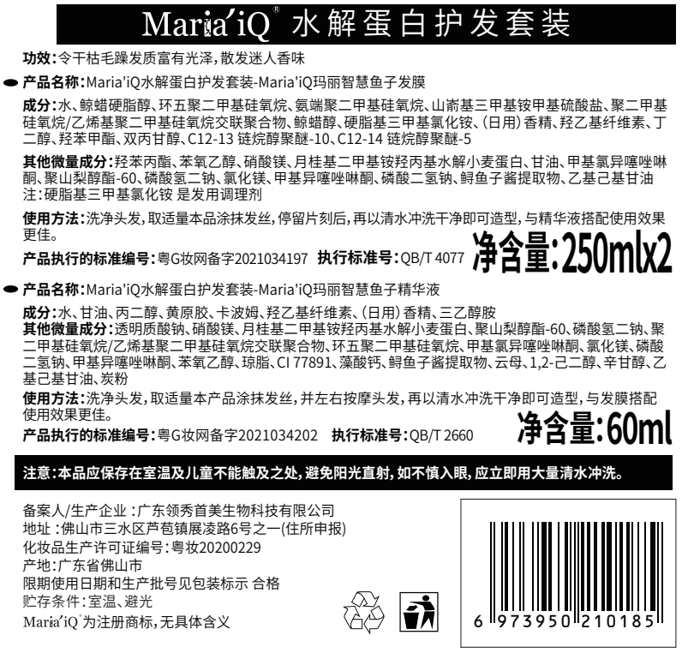 | 400个 | 250g | 33元一公斤 8.25元/瓶 400瓶250ml约为100kg |  | 包材到货前10-15天告知我们，签订加工合同支付定金后，工厂会乳化好半成品，等包材一到就安排灌装，灌装后6天左右发货，收到货后3天内告诉货物是否有问题，如果后续有客户反馈不良问题，可以在群上我们会协助沟通，正常的方案是1-2个小时给出，特殊情况如需要检测的除外 注：定金50%，发货前结清货款
 | 蕴特 | 绿宝瓶发膜 | 1.使用效果佳 2.水解胶原、角蛋白等的成分，可以作为营销卖点 | 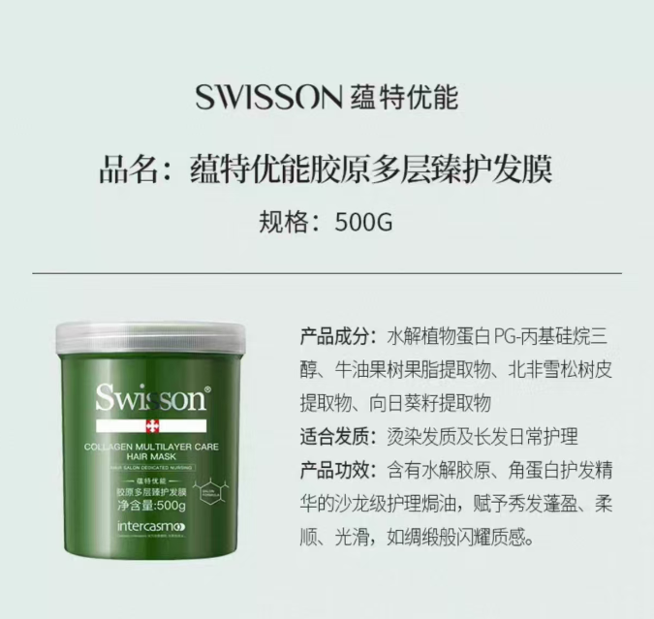 |  |  | 38元一公斤 9.5元/瓶 |  | 1.重点是包材要先到，包材送到他们才能开工 2.内料：今天下单，明天就能开料，约2-3天能完成，总时长约一周内可完成 |  | 能否再降价
枕头 | 爱的 | 碎海绵枕头 | 1.产品契合Ozon枕头类目产品类型 2.产品防塌陷能力强，碎海绵回复快，精准定位到枕头类目产品易塌陷痛点 3.碎海绵可取出，可以DIY高度，适配更多人群 | 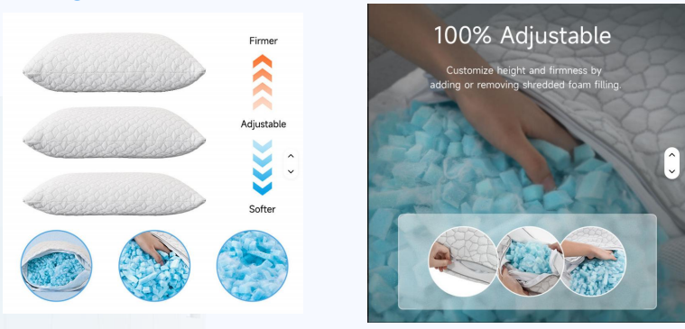 | 300个 | / | 产品成本约11美金 |  | 一个月 | 面料：天丝 | 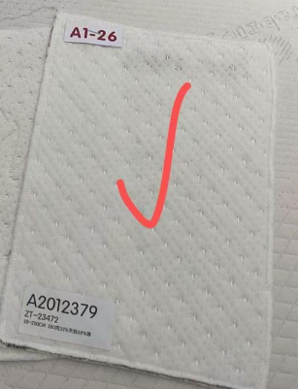
 |  | 弹簧枕 | 1.颈部有弹簧分布，精准定位脖颈不适人群的需求 2.产品柔软舒适，匹配俄罗斯人喜欢软枕的需求 | 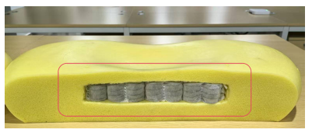 | 100个 | / | 产品成本约20美金 |  |  | 面料：拼色蓝灰 | 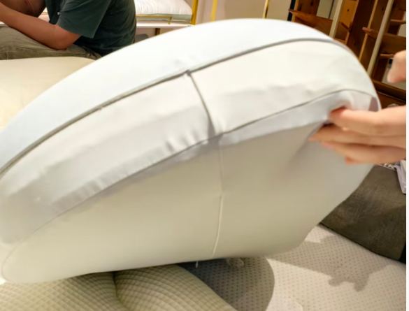
精油喷雾 | 蕴特 | JYA26041101-1 | 1.使用效果佳 |  | 400个30ml | /
 |  |  |  |  | 400个100ml
 | 802精油喷雾 | 802 | 1.使用效果佳 2.可抗毛躁和防止热损伤 | 霍霍巴籽油，维生素E，聚二甲基硅氧烷，辛酸/癸酸甘油三酯，红没药醇，椰子油等 | 600个30ml
 |  |  |  |  | 400个100ml

电吹风 |  | 揭阳 | / | / | 500个 |  | 76元/个（不含包装） 裸机+磁吸风嘴（3元）+风嘴喷漆（2元）+负离子 |  | 15-20天

包材
渠道来源 | 图片 | 容量 | 材质 | 功能 | 适用产品 | 价格 | 尺寸 | 重量 | 链接
1688 | 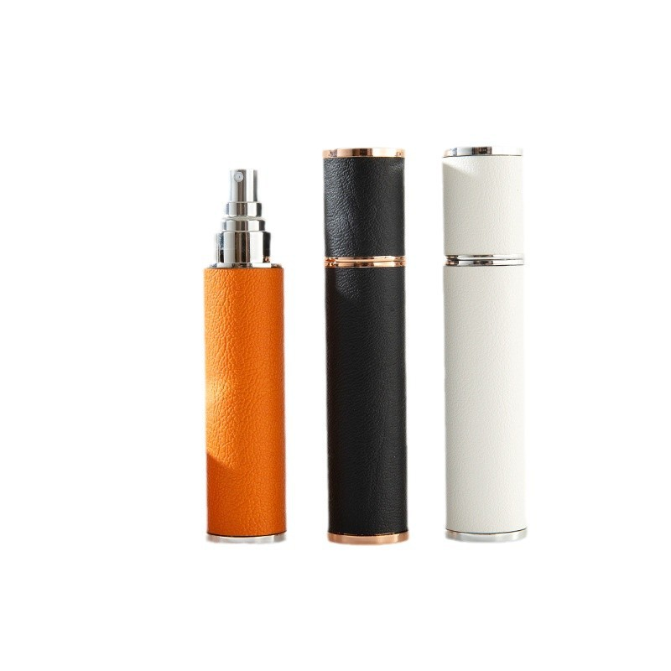 | 12ml | 外壳皮革+ABS，内瓶玻璃 | 喷雾 | 精油 | 3.5 | 112*23MM | 33g | https://detail.1688.com/offer/838221883613.html?spm=a26352.30366035.offerlist.7.77f43572s2SBjW&offerId=838221883613&sortType=&pageId=&abBizDataType=cbuOffer&trace_log=normal&uuid=a1ee3e08169341b39e4222657ba2e22a&skuId=6148754078784&forcePC=1778125984428
1688 | 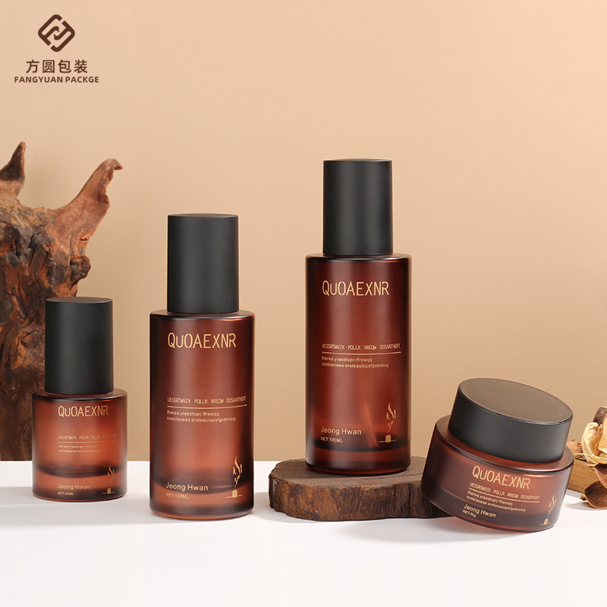 | 100ml | [外罩】ABS 【泵头】内层PP、外层ABS [瓶身】玻璃 | 喷雾 | 精油 | 5.75 | 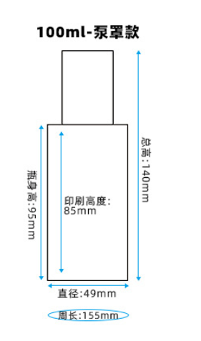 |  | https://detail.1688.com/offer/675790399744.html?spm=a26352.30366035.offerlist.25.75711e62cUou1l&offerId=675790399744&sortType=&pageId=&abBizDataType=cbuOffer&hotSaleSkuId=5512427971869&trace_log=normal&uuid=55a0cf8e1f3943f3af580e699d820b9f&forcePC=1778125856981
1688 | 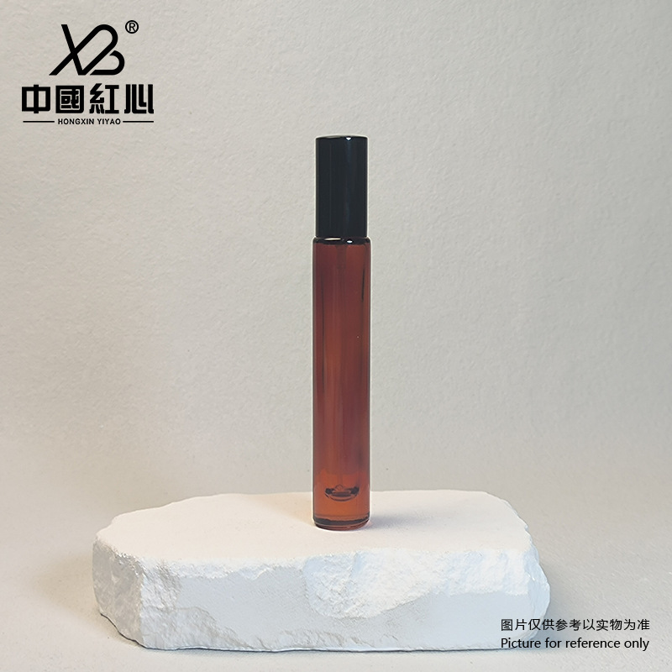 | 10ml | 茶红色香水瓶配黑色喷雾;空白瓶;玻璃 | 喷雾 | 精油 | 2.4 |  |  | https://detail.1688.com/offer/970296694242.html?spm=a26352.30366035.offerlist.157.77f43572s2SBjW&offerId=970296694242&sortType=&pageId=&abBizDataType=cbuOffer&hotSaleSkuId=6103862227020&trace_log=normal&uuid=a1ee3e08169341b39e4222657ba2e22a&forcePC=1778134317944
1688 | 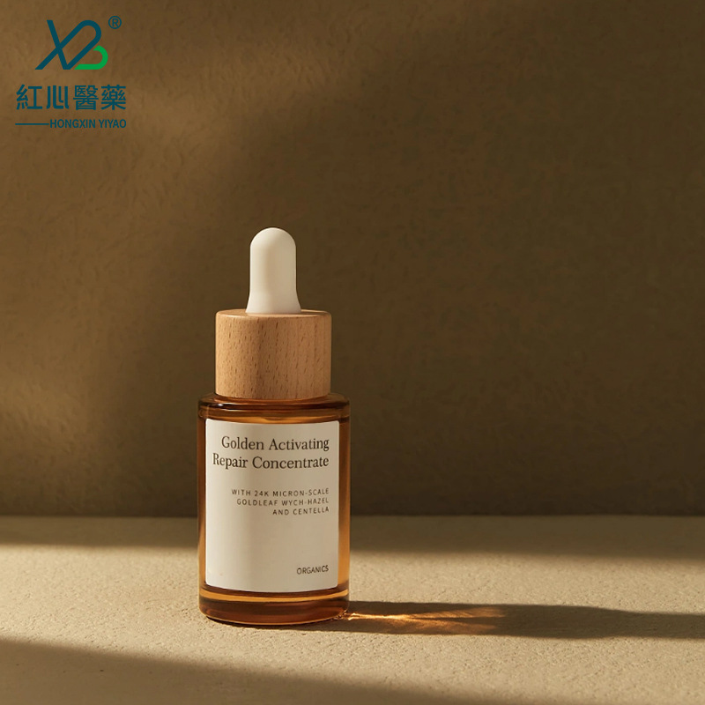 | 20ml | 透明平肩瓶+竹木圈+白胶头;玻璃 | 滴管 | 精油 | 2.55 |  | 80g | https://detail.1688.com/offer/718676103685.html?spm=a261y.7663282.shopProductRecommend.1.312d1f32pYHPU7&traceId=213e03da17781343559241765e0cc1&spm-url=a26352.30366035.offerlist.157.77f43572s2SBjW&spm-auction=970296694242
1688 | 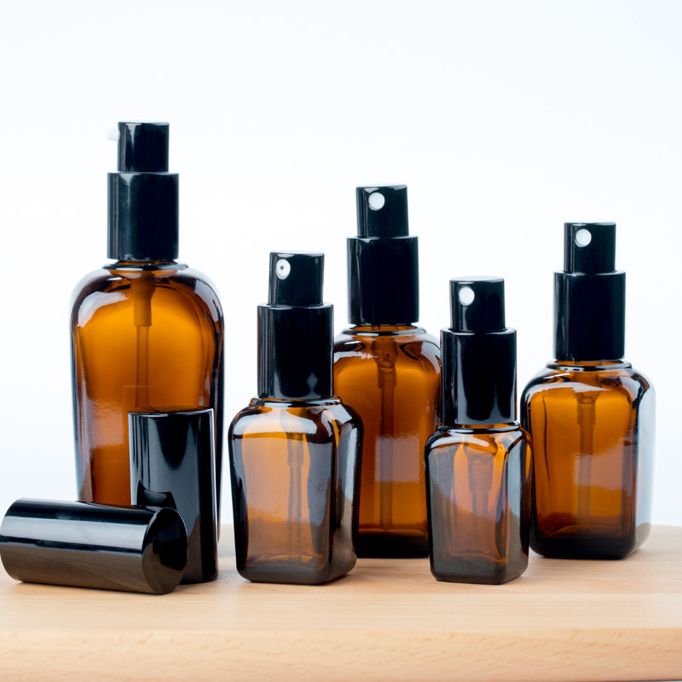 | 10ml/100ml | 玻璃 | 喷雾 | 精油 | 3.4/3.6 | 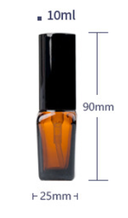 |  | https://detail.1688.com/offer/574877838198.html?spm=a26352.30366035.offerlist.139.77f43572s2SBjW&offerId=574877838198&sortType=&pageId=&abBizDataType=cbuOffer&hotSaleSkuId=5662849608066&trace_log=normal&uuid=a1ee3e08169341b39e4222657ba2e22a&forcePC=1778134320074
1688 | 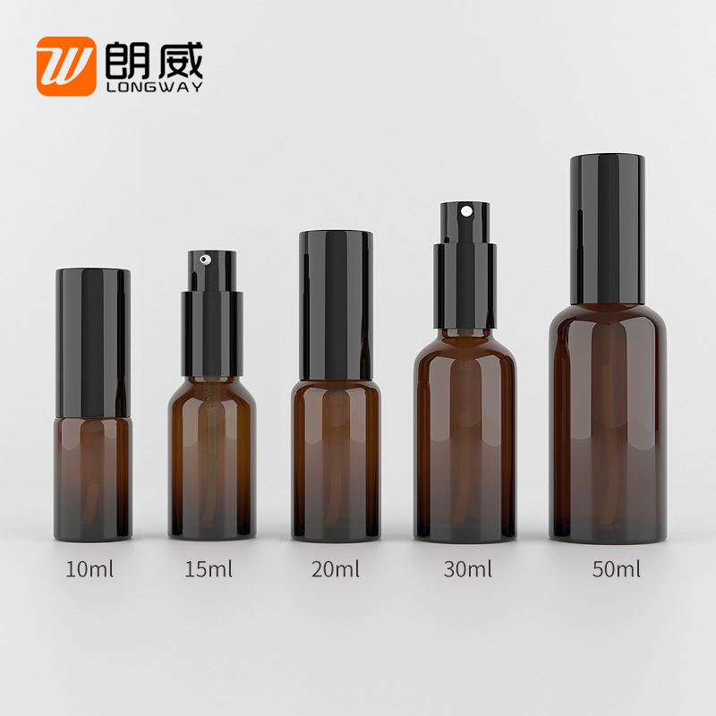 | 10ml | 玻璃 | 喷雾 | 精油 | 1.8 |  |  | https://detail.1688.com/offer/573322001148.html?spm=a26352.30366035.offerlist.253.77f43572s2SBjW&offerId=573322001148&sortType=&pageId=&abBizDataType=cbuOffer&hotSaleSkuId=3935856660955&trace_log=normal&uuid=a1ee3e08169341b39e4222657ba2e22a&forcePC=1778134357947
1688 | 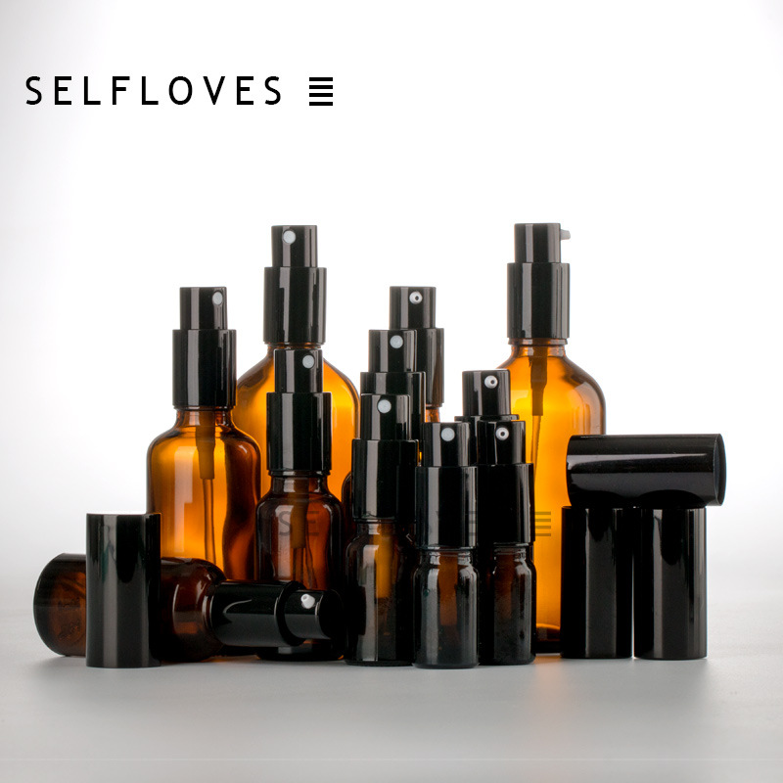 | 10ml/100ml | 玻璃 | 喷雾 | 精油 | 2.2/3 |  |  | https://detail.1688.com/offer/549449440184.html?spm=a26352.30366035.offerlist.415.77f43572s2SBjW&offerId=549449440184&sortType=&pageId=&abBizDataType=cbuOffer&hotSaleSkuId=5832358831272&trace_log=normal&uuid=9e45c7fa99ae4a77985a668423c1d38a&forcePC=1778135022731
1688 | 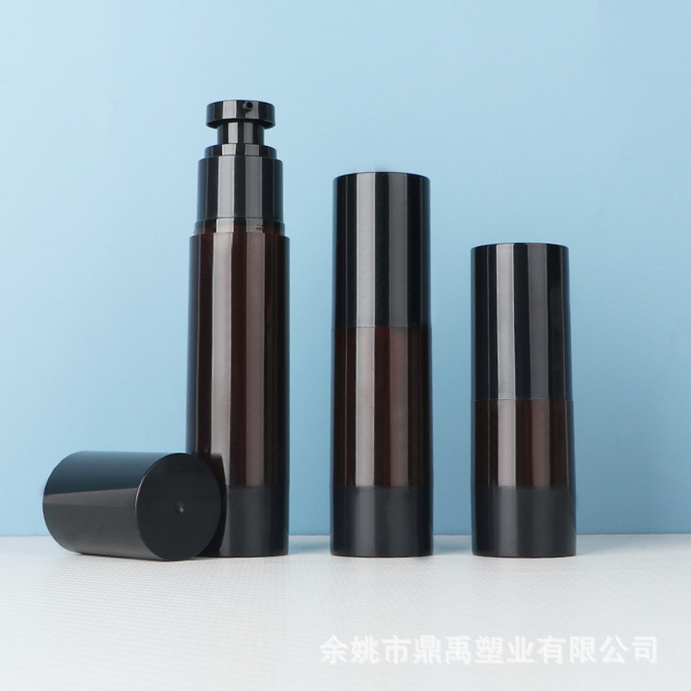 | 15/30/50ml | 塑料 | 乳液/喷雾 | 乳液 | 2.12/2.24/2.36 | 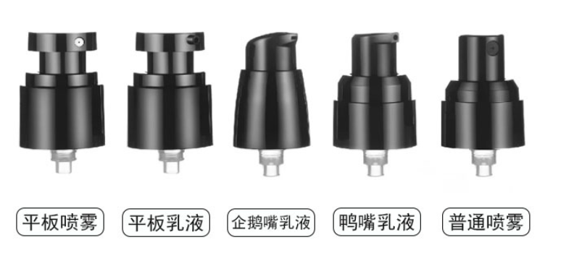 |  | https://detail.1688.com/offer/832238392211.html?spm=a26352.30366035.offerlist.37.77f43572s2SBjW&offerId=832238392211&sortType=&pageId=&abBizDataType=cbuOffer&hotSaleSkuId=5743668983896&trace_log=normal&uuid=f2c3749f206b480ca4d7d8119e66b09a&forcePC=1778135139859
1688 | 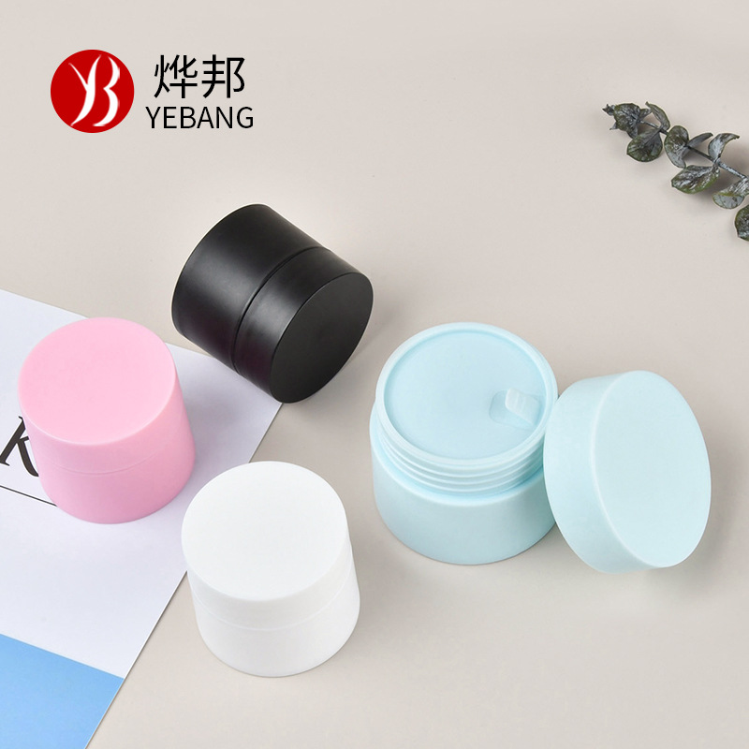 | 15/20/30g | 塑料 | 乳液/膏 |  | 0.4/0.5/0.6 |  |  | https://detail.1688.com/offer/599460076536.html?spm=a26352.30366035.offerlist.175.2c7753bbWLgKkV&offerId=599460076536&sortType=&pageId=&abBizDataType=cbuOffer&hotSaleSkuId=5610323125715&trace_log=normal&uuid=4b24865f018f4e1cb7cd2b424f41ad47&forcePC=1778138212772
1688 | 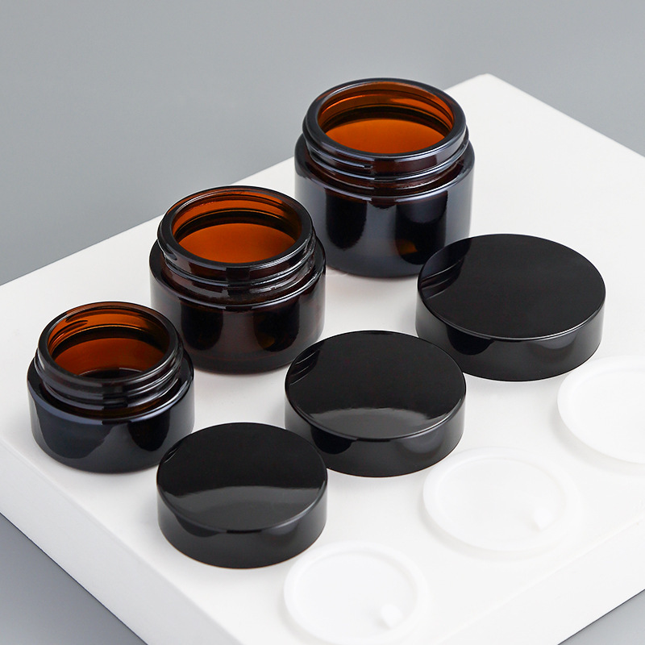 | 5g10g20g30g50g | 玻璃 | 乳液/膏 |  | 0.86/0.9/0.92/1.26 |  |  | https://detail.1688.com/offer/674228245504.html?spm=a26352.30366035.offerlist.216.2c7753bbWLgKkV&offerId=674228245504&sortType=&pageId=&abBizDataType=cbuOffer&hotSaleSkuId=5022546270952&trace_log=normal&uuid=4b24865f018f4e1cb7cd2b424f41ad47&forcePC=1778138217066
1688 | 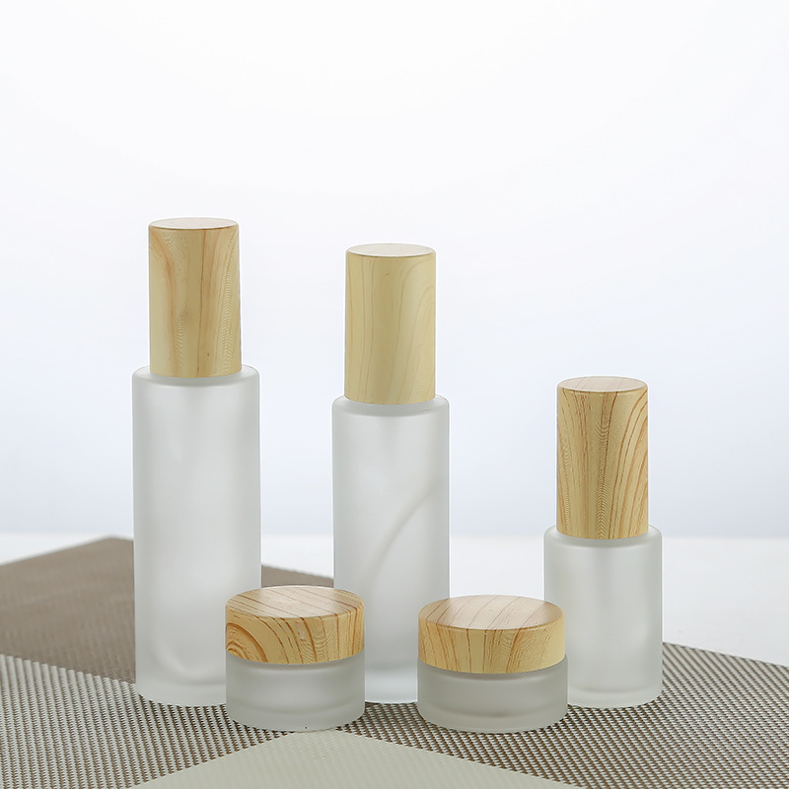 | 20ml/100ml | 玻璃 | 喷雾精油 |  | 1.8/2.18 |  |  | https://detail.1688.com/offer/915601685856.html?spm=a26352.30366035.offerlist.228.2c7753bbWLgKkV&offerId=915601685856&sortType=&pageId=&abBizDataType=cbuOffer&hotSaleSkuId=5783046657344&trace_log=normal&uuid=4b24865f018f4e1cb7cd2b424f41ad47&forcePC=1778138440050
1688 | 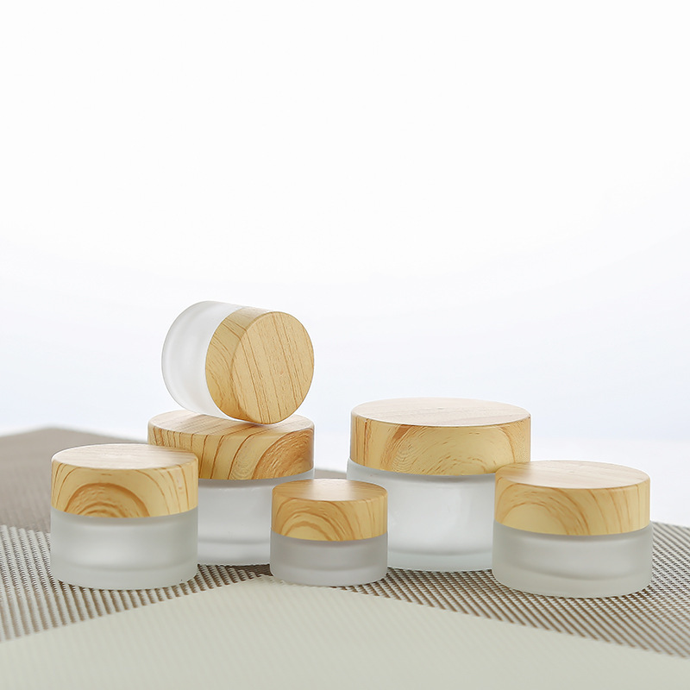 | 20g 100g | 玻璃 | 膏 |  | 1.25/2.5 |  |  | https://detail.1688.com/offer/915601685856.html?spm=a26352.30366035.offerlist.228.2c7753bbWLgKkV&offerId=915601685856&sortType=&pageId=&abBizDataType=cbuOffer&hotSaleSkuId=5783046657344&trace_log=normal&uuid=4b24865f018f4e1cb7cd2b424f41ad47&forcePC=1778138440050
1688 | 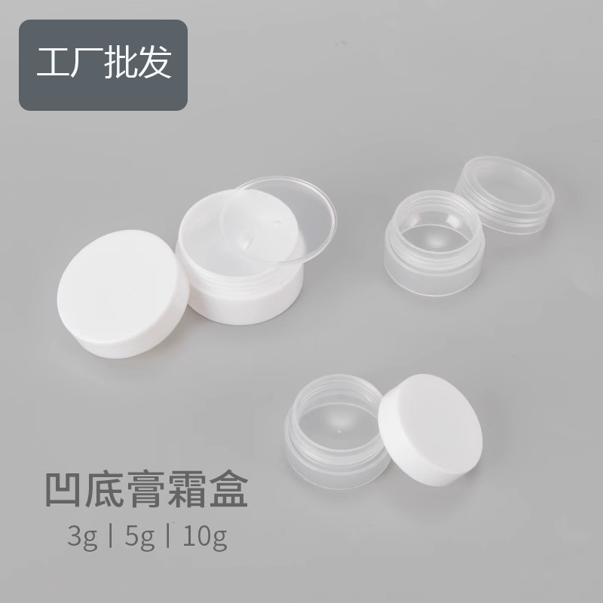 | 5g 10g | 塑料 | 膏 |  | 0.29/0.35 |  |  | https://detail.1688.com/offer/618985334625.html?spm=a26352.30366035.offerlist.31.30b831f7C96elN&offerId=618985334625&sortType=&pageId=&abBizDataType=cbuOffer&hotSaleSkuId=5811190342410&trace_log=normal&uuid=1163c3eb421f41178f602d200afabe42&forcePC=1778138951926
1688 | 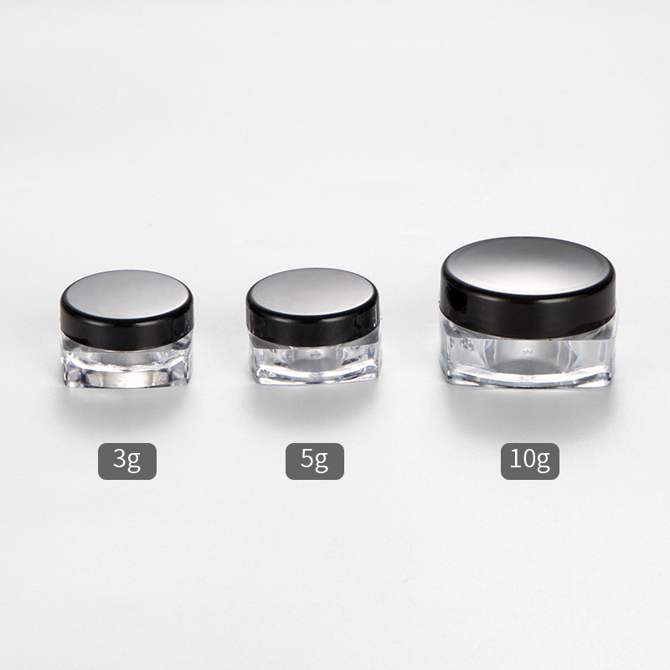 | 5g 10g | 塑料 | 膏 |  | 0.18/0.3 |  |  | https://detail.1688.com/offer/610708344920.html?spm=a26352.30366035.offerlist.43.30b831f7C96elN&offerId=610708344920&sortType=&pageId=&abBizDataType=cbuOffer&hotSaleSkuId=5531446500243&trace_log=normal&uuid=1163c3eb421f41178f602d200afabe42&forcePC=1778139048662
1688 | 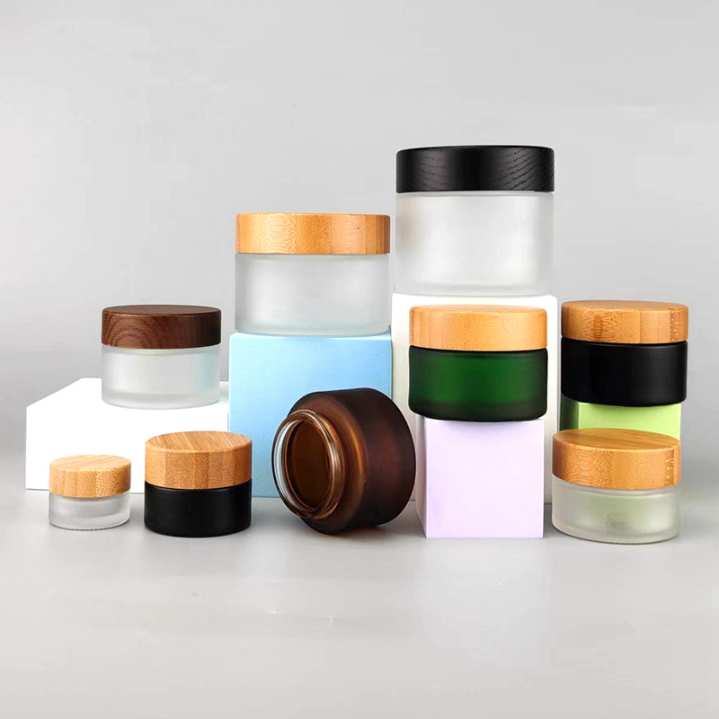 | 15g 100g | 玻璃 | 膏 |  | 3.7/6 |  |  | https://detail.1688.com/offer/630177748727.html?spm=a26352.30366035.offerlist.175.30b831f7C96elN&offerId=630177748727&sortType=&pageId=&abBizDataType=cbuOffer&hotSaleSkuId=5333736972694&trace_log=normal&uuid=1163c3eb421f41178f602d200afabe42&forcePC=1778139130493
1688 | 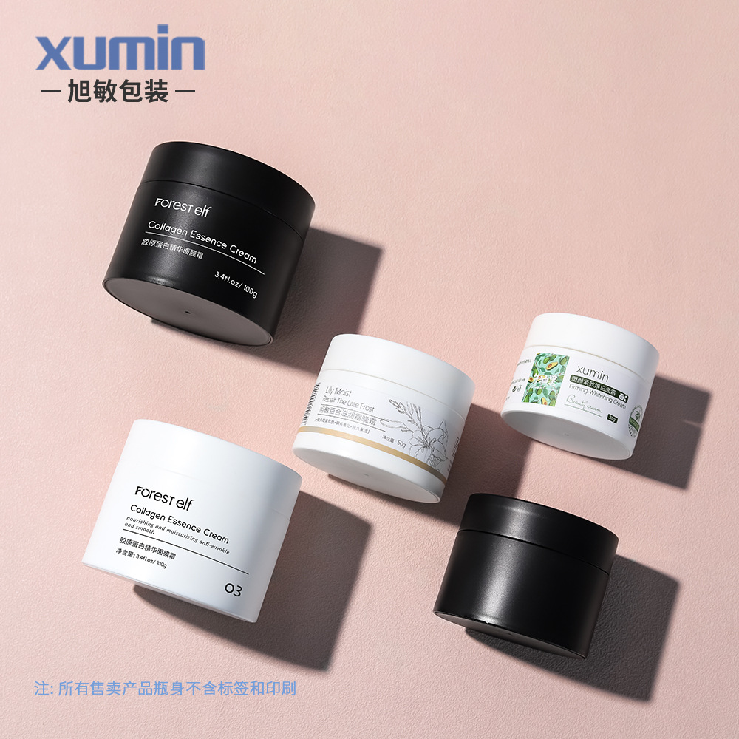 | 15G 30G 50G 100G | 塑料 | 膏 |  | 1.8-2.7 |  |  | https://detail.1688.com/offer/1037697022926.html?spm=a26352.30366035.offerlist.229.455b8ffeTOEkV0&offerId=1037697022926&sortType=&pageId=&abBizDataType=cbuOffer&hotSaleSkuId=6221006982405&trace_log=normal&uuid=d82b4e2fa44347e7bddd0a4c648021be&forcePC=1778207191086
1688 | 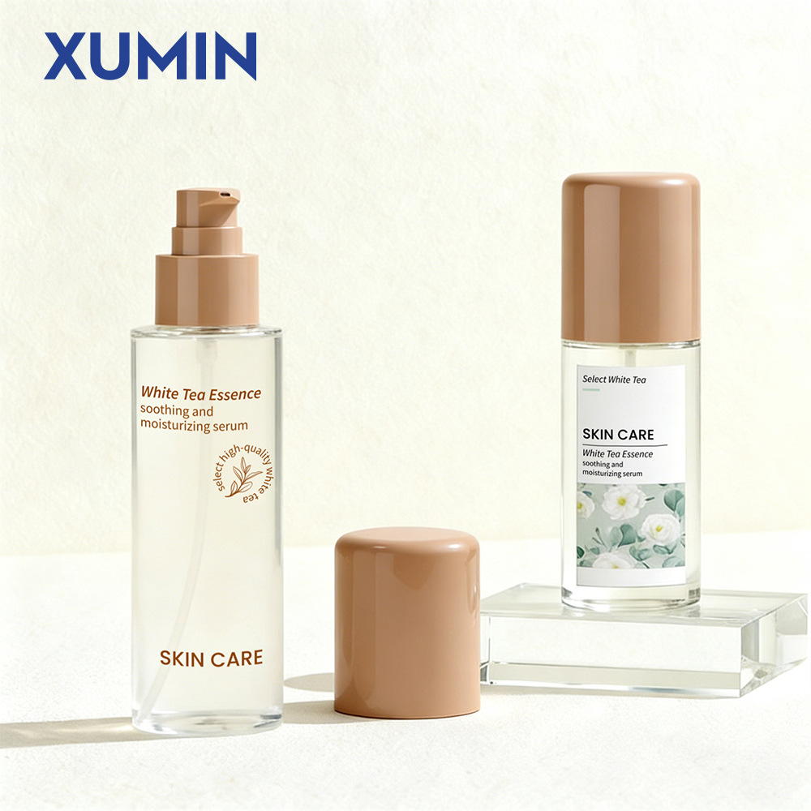 |  |  |  |  |  |  |  | https://detail.1688.com/offer/1041830089176.html?spm=a26352.30366035.offerlist.199.455b8ffeTOEkV0&offerId=1041830089176&sortType=&pageId=&abBizDataType=cbuOffer&hotSaleSkuId=6061393696582&trace_log=normal&uuid=d82b4e2fa44347e7bddd0a4c648021be&forcePC=1778207176579

